Rękawica_WT_5palcowa_ochr_tk_me
 |  |  |  |  | baza-nw.ciop.pl
Kalkulator naddatków wymiarowych wynikających stosowania środków ochrony rąk
Zagrożenia termiczne – wysoka temperatura
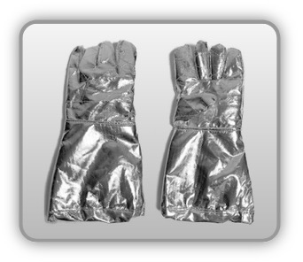 | Rękawica cechach ochronnych pięciopalcowa (tkanina metalizowana)


Kalkulator naddatków wymiarowych rękawicy cechach ochronnych pięciopalcowej (tkanina metalizowana)
Typ NW | miara antropo­metryczna y1, x1, o1, y2, x2, o2 [cm] | wymiar całkowity Y1, X1, O1, Y2, X2, O2 [cm] |  | wymiar naddatku [cm] |  | przyrost względny [%]
 |  | min | max | min | max | min | max
NW długości ręki Y1 | 19.2 | 20.2 | 21.0 | 1.0 | 1.8 | 5.2 | 9.4
NW szerokości ręki X1 | 9.8 | 15.0 | 16.0 | 5.2 | 6.2 | 53.1 | 63.3
NW obwodu ręki O1 | 22.0 | 37.0 | 38.4 | 15.0 | 16.4 | 68.2 | 74.5
NW długości palców /palec nr 2 wskazujący Y2 | 7.2 | 8.0 | 8.6 | 0.8 | 1.4 | 11.1 | 19.4
NW szerokości palców /palec nr 2 wskazujący X2 | 1.6 | 3.8 | 4.5 | 2.2 | 2.9 | 137.5 | 181.3
NW obwodu palców /palec nr 2 wskazujący O2 | 7.0 | 10.9 | 11.7 | 3.9 | 4.7 | 55.7 | 67.1

Opracowano na podstawie wyników V etapu programu wieloletniego „Poprawa bezpieczeństwa i warunków pracy”, finansowanego w zakresie badań naukowych i prac rozwojowych ze środków Narodowego Centrum Badań i Rozwoju. Projekt I.PB.10: Opracowanie danych do nowego atlasu miar człowieka, związanych ze stosowaniem środków ochrony indywidualnej z uwzględnieniem wybranych parametrów widzenia. Koordynator programu: Centralny Instytut Ochrony Pracy – Państwowy Instytut Badawczy.

